G1 Créations d'entreprises
Titre | GRAPHIQUE 1 - NOMBRE DE CRÉATIONS D’ENTREPRISES DEPUIS 2010
Source | Insee, répertoire des entreprises et des établissements (Sirene).
Champ | Ensemble des activités marchandes non agricoles.

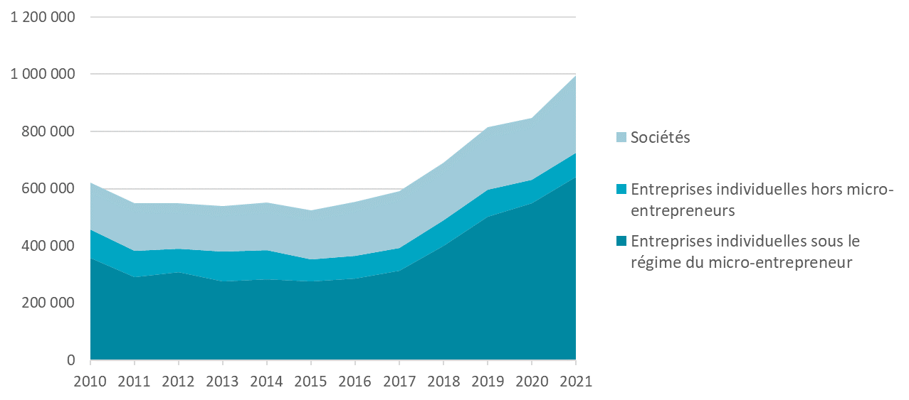
 | Entreprises individuelles sous le régime du micro-entrepreneur | Entreprises individuelles hors micro-entrepreneurs | Sociétés | Ensemble
2010 | 358,600.00 | 99,800.00 | 163,700.00 | 622,000.00
2011 | 291,900.00 | 91,300.00 | 166,700.00 | 549,784.00
2012 | 307,500.00 | 83,000.00 | 159,500.00 | 550,000.00
2013 | 274,900.00 | 104,400.00 | 158,900.00 | 538,200.00
2014 | 283,500.00 | 101,600.00 | 165,700.00 | 550,700.00
2015 | 277,000.00 | 76,100.00 | 172,000.00 | 525,100.00
2016 | 285,800.00 | 79,300.00 | 188,900.00 | 554,000.00
2017 | 314,100.00 | 79,300.00 | 197,900.00 | 591,300.00
2018 | 399,900.00 | 90,300.00 | 201,100.00 | 691,300.00
2019 | 502,000.00 | 94,800.00 | 218,400.00 | 815,300.00
2020 | 548,100.00 | 82,000.00 | 218,100.00 | 848,200.00
2021 | 641,500.00 | 83,400.00 | 271,000.00 | 995,900.00

G2 Entrants
Titre | GRAPHIQUE 2 – NOMBRE ANNUEL D’ENTRANTS DANS LES DISPOSITIFS
Source | Fichier national des allocataires, calculs Unédic.
Champ | ARCE, allocataires recevant leur premier versement de l’ARCE dans l’année ; ARE entrepreneurs, allocataires se déclarant nouvellement en création ou reprise d’entreprise

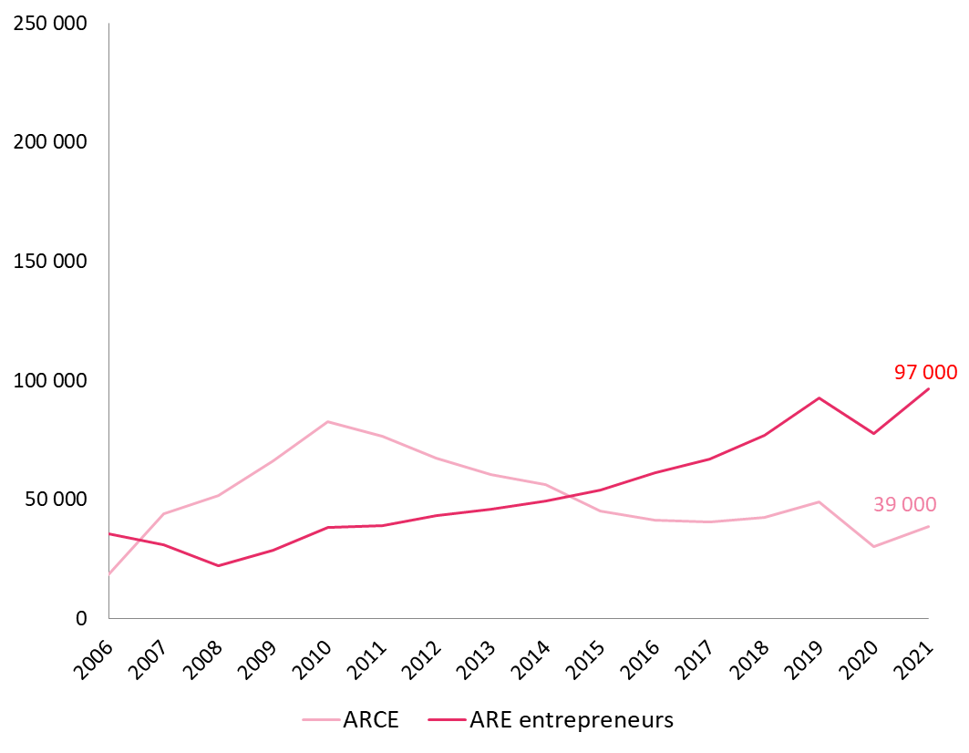
Annee | Nombre d'entrants en ARCE | Nombre d'entrants en ARE entrepreneurs
2006 | 18,654 | 35,626
2007 | 44,112 | 31,105
2008 | 51,599 | 22,192
2009 | 66,289 | 28,565
2010 | 82,659 | 38,131
2011 | 76,583 | 39,187
2012 | 67,567 | 43,341
2013 | 60,445 | 45,779
2014 | 56,419 | 49,418
2015 | 45,109 | 54,121
2016 | 41,383 | 61,094
2017 | 40,576 | 67,174
2018 | 42,544 | 77,067
2019 | 48,890 | 92,657
2020 | 30,183 | 77,643
2021 | 38,867 | 96,558

G3 Bénéficiaires
Titre | GRAPHIQUE 3 – NOMBRE ANNUEL DE BÉNÉFICIAIRES DES DISPOSITIFS
Source | Fichier national des allocataires, calculs Unédic.
Champ | ARCE, allocataires ayant reçu au moins un versement de l’ARCE dans l’année ; ARE entrepreneurs, allocataires ayant été indemnisables au moins un jour et ayant déclaré être en création/reprise d’entreprise.

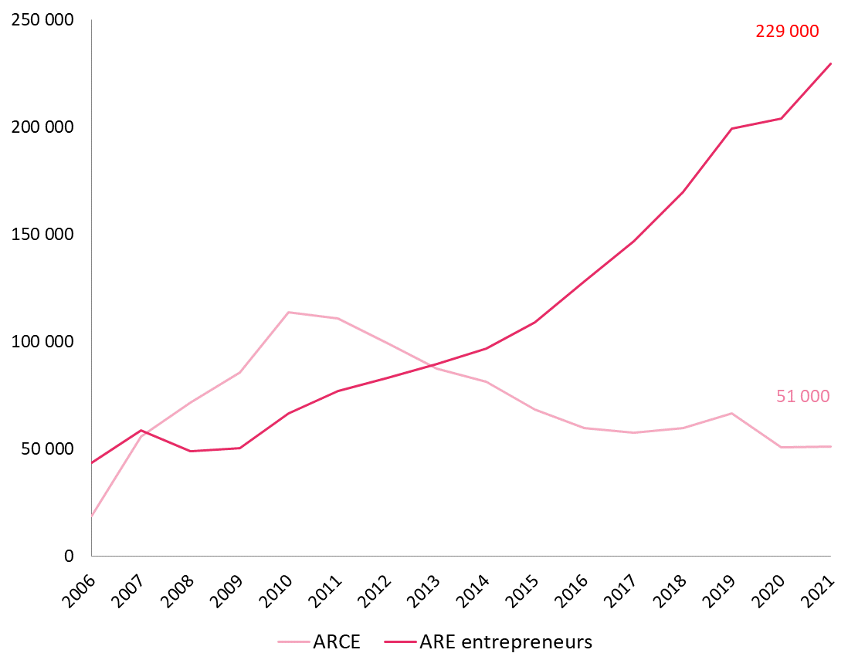
Annee | Nombre de bénéficaires en ARCE | Nombre de bénéficaires en ARE entrepreneurs
2006 | 18654 | 43499
2007 | 55590 | 58559
2008 | 71456 | 48802
2009 | 85668 | 50329
2010 | 113570 | 66472
2011 | 110815 | 76952
2012 | 99365 | 83136
2013 | 87453 | 89460
2014 | 81426 | 96768
2015 | 68432 | 109034
2016 | 59622 | 128044
2017 | 57438 | 146712
2018 | 59714 | 169637
2019 | 66515 | 199318
2020 | 50899 | 203884
2021 | 51024 | 229476

G4 Dépenses par dispositif
Titre | GRAPHIQUE 4 – ENSEMBLE DES DÉPENSES D’INDEMNISATION DEPUIS 2006 POUR L’ARCE ET L’ARE ENTREPRENEURS SELON LA PÉRIODE CONSIDÉRÉE
Source | Fichier national des allocataires, calculs Unédic.
Champ | ARCE, dépenses totales versées au titre de l’ARCE dans l’année ; ARE entrepreneurs, dépenses d’allocations au titre de la création/reprise d’entreprise dans l’année.
Unité | Millions d'euros

Annee | Dispositif | A partir du passage en ARE entrepreneurs ou du 1er versement de l'ARCE | Avant le passage en ARE entrepreneurs ou le 1er versement de l'ARCE | Total
2006 | ARE entrepreneurs | 341 M€ | 411 M€ | 753 M€
 | ARCE | 71 M€ | 167 M€ | 238 M€
2007 | ARE entrepreneurs | 507 M€ | 290 M€ | 797 M€
 | ARCE | 406 M€ | 279 M€ | 685 M€
2008 | ARE entrepreneurs | 451 M€ | 245 M€ | 696 M€
 | ARCE | 578 M€ | 286 M€ | 863 M€
2009 | ARE entrepreneurs | 445 M€ | 369 M€ | 814 M€
 | ARCE | 717 M€ | 397 M€ | 1,114 M€
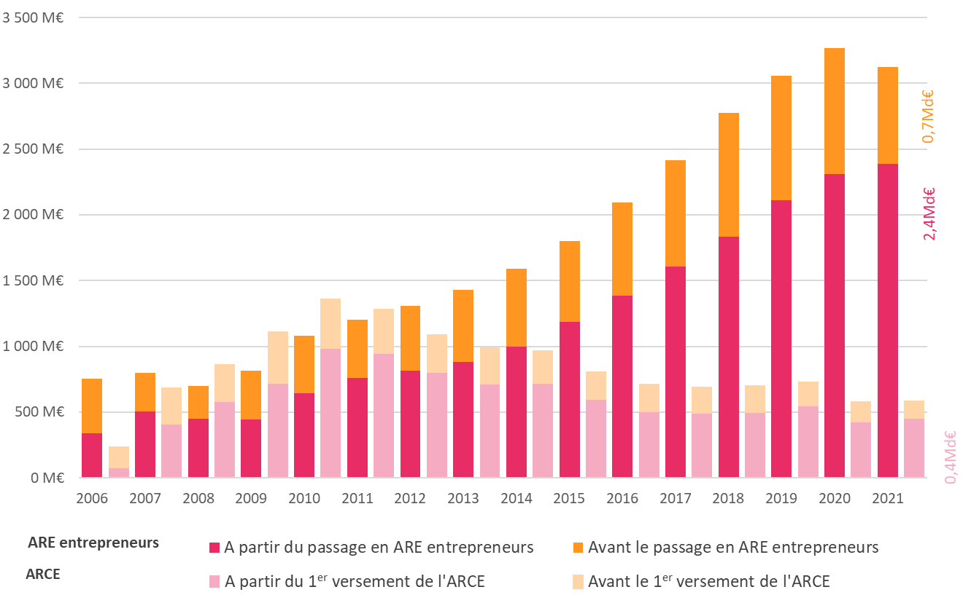
2010 | ARE entrepreneurs | 643 M€ | 439 M€ | 1,082 M€
 | ARCE | 980 M€ | 381 M€ | 1,361 M€
2011 | ARE entrepreneurs | 759 M€ | 446 M€ | 1,205 M€
 | ARCE | 940 M€ | 344 M€ | 1,285 M€
2012 | ARE entrepreneurs | 815 M€ | 493 M€ | 1,308 M€
 | ARCE | 797 M€ | 297 M€ | 1,094 M€
2013 | ARE entrepreneurs | 883 M€ | 545 M€ | 1,428 M€
 | ARCE | 710 M€ | 284 M€ | 994 M€
2014 | ARE entrepreneurs | 998 M€ | 590 M€ | 1,589 M€
 | ARCE | 713 M€ | 258 M€ | 970 M€
2015 | ARE entrepreneurs | 1,186 M€ | 614 M€ | 1,800 M€
 | ARCE | 591 M€ | 219 M€ | 810 M€
2016 | ARE entrepreneurs | 1,385 M€ | 709 M€ | 2,094 M€
 | ARCE | 501 M€ | 212 M€ | 713 M€
2017 | ARE entrepreneurs | 1,606 M€ | 809 M€ | 2,415 M€
 | ARCE | 488 M€ | 204 M€ | 692 M€
2018 | ARE entrepreneurs | 1,834 M€ | 939 M€ | 2,773 M€
 | ARCE | 494 M€ | 210 M€ | 703 M€
2019 | ARE entrepreneurs | 2,111 M€ | 946 M€ | 3,057 M€
 | ARCE | 542 M€ | 188 M€ | 730 M€
2020 | ARE entrepreneurs | 2,309 M€ | 960 M€ | 3,269 M€
 | ARCE | 420 M€ | 159 M€ | 580 M€
2021 | ARE entrepreneurs | 2,388 M€ | 734 M€ | 3,121 M€
 | ARCE | 450 M€ | 136 M€ | 586 M€

G5 Utilité dispositif
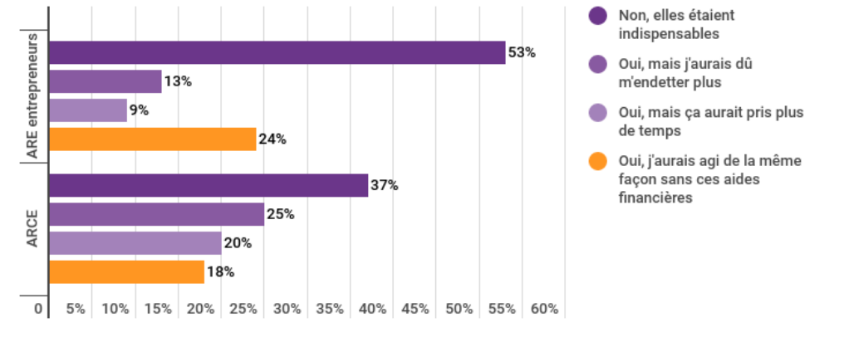
Titre | GRAPHIQUE 5 – L’UTILITÉ DE L’ARE ET DE L’ARCE POUR LE MONTAGE DU PROJET ENTREPRENEURIAL
Source | Enquête allocataires entrepreneurs 2021, Unédic
Champ | Ensemble des personnes interrogées ayant créé ou repris une entreprise, soit les allocataires ARE entrepreneurs au 1er semestre 2021 et les entrepreneurs ayant perçu l’ARCE au 1er semestre 2021
Unité | Pourcentage
Note | les totaux peuvent être différents de 100 % en raison des arrondis appliqués

 | Auriez-vous créé/repris une entreprise sans les aides versées par Pôle emploi ?
 |  | ARE entrepreneurs | ARCE
 | Non, elles étaient indispensables | 53% | 37%
 | Oui, mais j'aurais dû m'endetter plus | 13% | 25%
 | Oui, mais ça aurait pris plus de temps | 9% | 20%
 | Oui, j'aurais agi de la même façon sans ces aides financières | 24% | 18%

G6 Motif fin de contrats
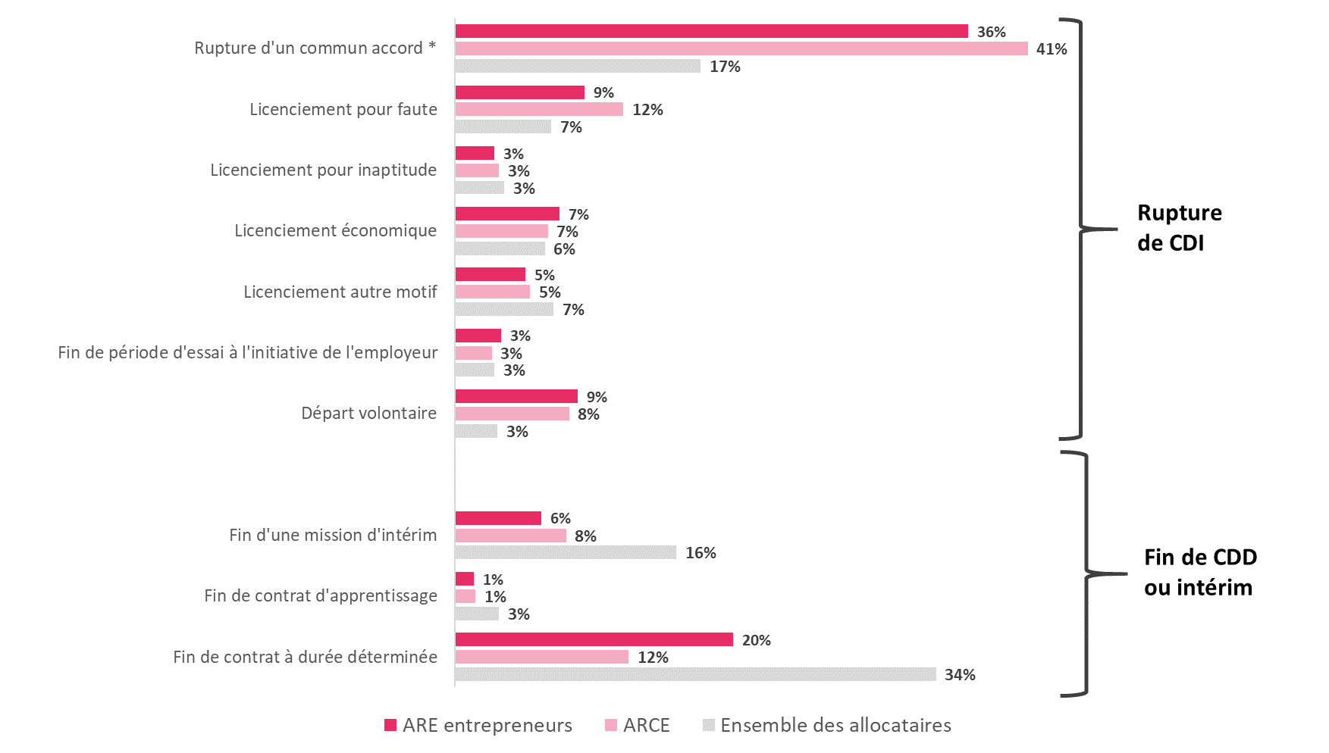
Titre | GRAPHIQUE 6 – MOTIF DE FIN DE CONTRAT DES ENTREPRENEURS (ARCE OU ARE) AVANT L’OUVERTURE D’UN DROIT À L’ASSURANCE CHÔMAGE
Source | Fichier national des allocataires, calculs Unédic
Champ | Ensemble des ouvertures de droit ARE et ASP, et allocataires bénéficiant de leur premier versement de l’ARCE en 2021.
Unité | Pourcentage
Note | (*) : les ruptures d’un commun accord contiennent principalement les ruptures conventionnelles individuelles (95 % pour l’ARE entrepreneurs, 97 % pour les bénéficiaires de l’ARCE.) et les ruptures conventionnelles collectives et ruptures d’un commun accord de CDD ou contrat d’apprentissage. Les totaux peuvent être différents de 100 % en raison des arrondis appliqués.

 | Motif de fin de contrat | ARE entrepreneurs | ARCE | Ensemble des allocataires | Ensemble ARE entrepreneurs + ARCE
 | Autre | 0% | 0% | 0% | 0%
 | Fin de contrat à durée déterminée | 20% | 12% | 34% | 18%
 | Fin de contrat d'apprentissage | 1% | 1% | 3% | 1%
 | Fin d'une mission d'intérim | 6% | 8% | 16% | 7%
 | Départ volontaire | 9% | 8% | 3% | 9%
 | Fin de période d'essai à l'initiative de l'employeur | 3% | 3% | 3% | 3%
 | Licenciement autre motif | 5% | 5% | 7% | 5%
 | Licenciement économique | 7% | 7% | 6% | 7%
 | Licenciement pour inaptitude | 3% | 3% | 3% | 3%
 | Licenciement pour faute | 9% | 12% | 7% | 10%
 | Rupture d'un commun accord * | 36% | 41% | 17% | 38%

G7 AJ moyenne
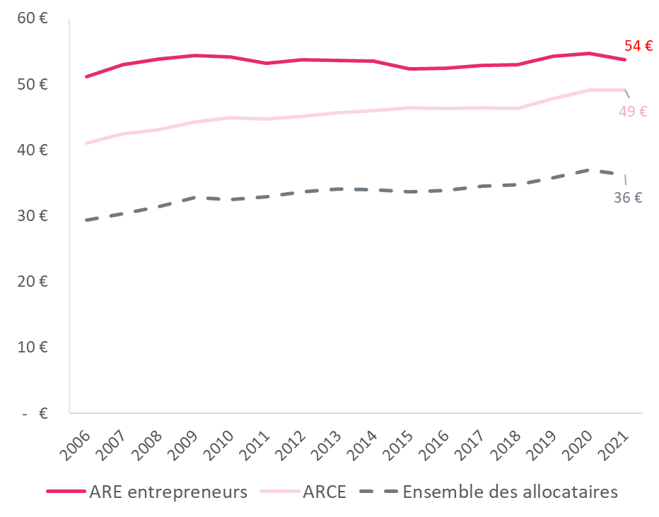
Titre | GRAPHIQUE 7 – ALLOCATION JOURNALIÈRE BRUTE MOYENNE DES DROITS OUVERTS, PAR ANNÉE
Source | Fichier national des allocataires, calculs Unédic.
Champ | Ouvertures de droit au titre de l’ARE, hors intermittents du spectacle, au cours desquelles il y a eu un versement de l’ARCE ou au cours desquelles l’allocataire s’est déclaré créateur ou repreneur d’entreprise (ARE entrepreneurs)

 | Annee | ARE entrepreneurs | ARCE | Ensemble des allocataires
 | 2006 | 51 € | 41 € | 29 €
 | 2007 | 53 € | 42 € | 30 €
 | 2008 | 54 € | 43 € | 31 €
 | 2009 | 54 € | 44 € | 33 €
 | 2010 | 54 € | 45 € | 33 €
 | 2011 | 53 € | 45 € | 33 €
 | 2012 | 54 € | 45 € | 34 €
 | 2013 | 54 € | 46 € | 34 €
 | 2014 | 54 € | 46 € | 34 €
 | 2015 | 52 € | 46 € | 34 €
 | 2016 | 52 € | 46 € | 34 €
 | 2017 | 53 € | 46 € | 35 €
 | 2018 | 53 € | 46 € | 35 €
 | 2019 | 54 € | 48 € | 36 €
 | 2020 | 55 € | 49 € | 37 €
 | 2021 | 54 € | 49 € | 36 €

G8 Duree droit
Titre | GRAPHIQUE 8 – DURÉE POTENTIELLE DES DROITS OUVERTS, PAR ANNÉE, EN NOMBRE DE JOURS
Source | Fichier national des allocataires, calculs Unédic.
Champ | Ouvertures de droit au titre de l’ARE, hors intermittents du spectacle, dans l’ensemble, au cours desquelles il y a eu un versement de l’ARCE ou au cours desquelles l’allocataire s’est déclaré créateur ou repreneur d’entreprise (ARE entrepreneurs).

 | Annee | ARE entrepreneurs | ARCE | Ensemble des allocataires
 | 2006 | 643 j | 641 j | 530 j
 | 2007 | 628 j | 642 j | 508 j
 | 2008 | 640 j | 675 j | 488 j
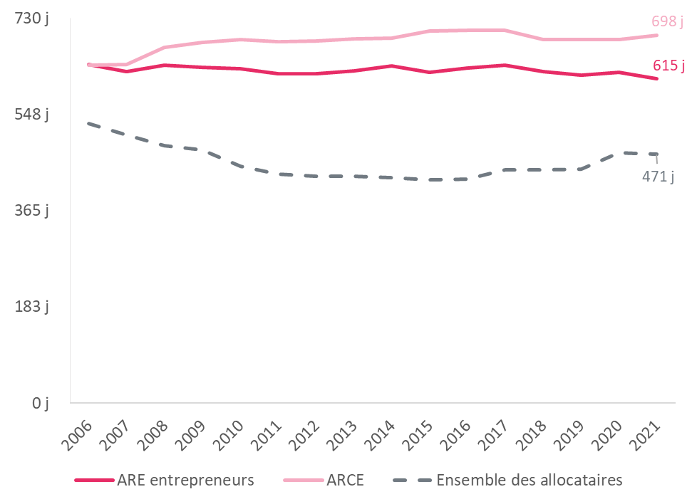
 | 2009 | 637 j | 684 j | 480 j
 | 2010 | 634 j | 690 j | 449 j
 | 2011 | 625 j | 685 j | 434 j
 | 2012 | 625 j | 686 j | 430 j
 | 2013 | 630 j | 691 j | 431 j
 | 2014 | 640 j | 692 j | 427 j
 | 2015 | 628 j | 705 j | 424 j
 | 2016 | 636 j | 707 j | 425 j
 | 2017 | 640 j | 707 j | 443 j
 | 2018 | 628 j | 690 j | 442 j
 | 2019 | 622 j | 689 j | 443 j
 | 2020 | 627 j | 690 j | 475 j
 | 2021 | 615 j | 698 j | 471 j

G9 Plateforme
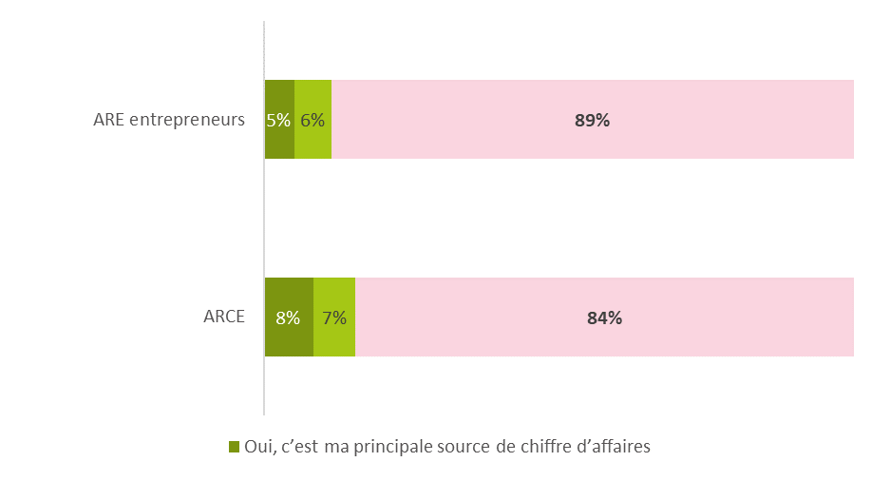
Titre | GRAPHIQUE 9 – TRAVAIL PAR L’INTERMÉDIAIRE D’UNE PLATEFORME
Source | Enquête allocataires entrepreneurs 2021, Unédic.
Champ | Ensemble des personnes interrogées ayant créé ou repris une entreprise, soit les allocataires ARE entrepreneurs au 1er semestre 2021 et les entrepreneurs ayant perçu l’ARCE au 1er semestre 2021.
Unité | Pourcentage
Note | Les totaux peuvent être différents de 100 % en raison des arrondis appliqués.

 |  | Dans le cadre de l’activité de votre entreprise, travaillez-vous par l’intermédiaire d’une ou plusieurs plateformes numériques de mise en relation ?

 |  |  | ARCE | ARE entrepreneurs | Total
 |  | Oui, c’est ma principale source de chiffre d’affaires | 8% | 5% | 6%
 |  | Oui, mais c’est une activité annexe | 7% | 6% | 6%
 |  | Non | 84% | 89% | 88%

G10 Reconversion
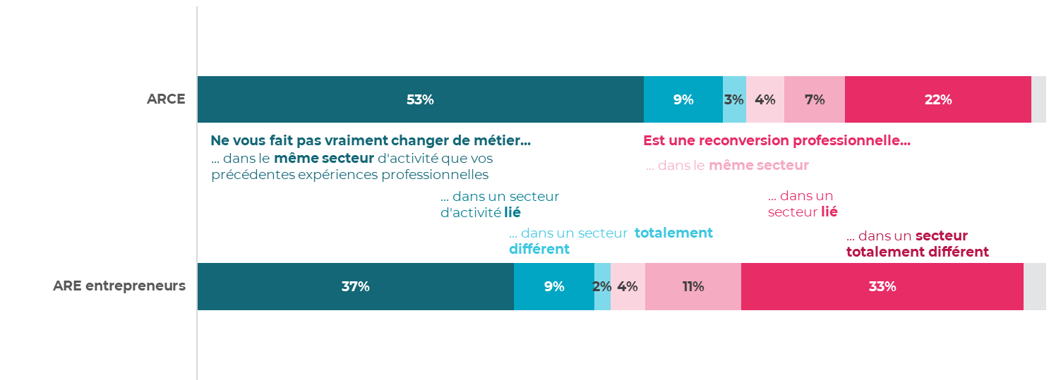
Titre | GRAPHIQUE 10 – RECONVERSION DES ALLOCATAIRES ENTREPRENEURS ET CHANGEMENT DE SECTEUR
Source | Enquête allocataires entrepreneurs 2021, Unédic.
Champ | Ensemble des personnes interrogées ayant créé ou repris une entreprise, soit les allocataires ARE entrepreneurs au 1er semestre 2021 et les entrepreneurs ayant perçu l’ARCE au 1er semestre 2021.
Unité | Pourcentage
Note | Les totaux peuvent être différents de 100 % en raison des arrondis appliqués.

 | Diriez-vous que votre projet entrepreneurial s'inscrit… / Diriez-vous que votre projet entrepreneurial…
 |  |  | ARCE | ARE entrepreneurs | Ensemble ARE entrepreneurs + ARCE
 | … ne vous fait pas vraiment changer de métier | … dans le même secteur d'activité que vos précédentes expériences professionnelles | 53% | 37% | 40%
 |  | … dans un secteur d'activité lié | 9% | 9% | 9%
 |  | … dans un secteur d'activité tout à fait différent | 3% | 2% | 2%
 | … est une reconversion professionnelle | … dans le même secteur d'activité que vos précédentes expériences professionnelles | 4% | 4% | 4%
 |  | … dans un secteur d'activité lié | 7% | 11% | 11%
 |  | … dans un secteur d'activité tout à fait différent | 22% | 33% | 31%
 | non réponse |  | 2% | 3% | 3%

G11 Moyens financiers
Titre | GRAPHIQUE 11 – LES MOYENS FINANCIERS NÉCESSAIRES POUR DÉMARRER L’ACTIVITÉ (HORS DÉPENSES COURANTES POUR VIVRE)
Source | Enquête allocataires entrepreneurs 2021, Unédic.
Champ | Ensemble des personnes interrogées ayant créé ou repris une entreprise, soit les allocataires ARE entrepreneurs au 1er semestre 2021 et les entrepreneurs ayant perçu l’ARCE au 1er semestre 2021.
Unité | Pourcentage

 |  | Quels moyens financiers vous ont été nécessaires pour démarrer votre activité (hors dépenses courantes pour vivre) ?

 |  |  | Ensemble ARE entrepreneurs + ARCE | ARCE | ARE entrepreneurs
 |  | 0€ | 12% | 10% | 12%
 |  | Moins de 1 000€ | 14% | 9% | 16%
 |  | 1 001€ à 5 000€ | 30% | 31% | 29%
 |  | 5 001€ à 10 000€ | 15% | 20% | 14%
 |  | 10 001€ à 25 000€ | 12% | 14% | 12%
 |  | 25 001€ à 50 000€ | 8% | 7% | 8%
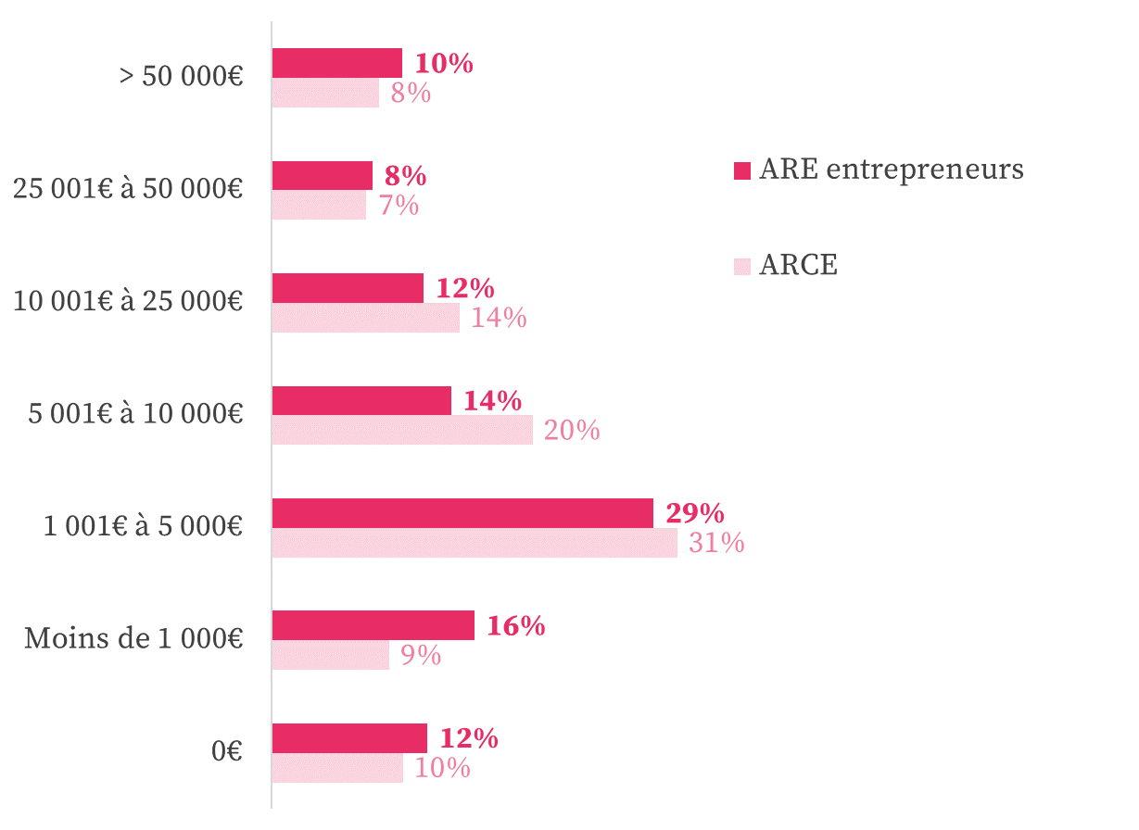
 |  | > 50 000€ | 10% | 8% | 10%

G12 Source financement
Titre | GRAPHIQUE 12 – LA PRINCIPALE SOURCE DE FINANCEMENT DU PROJET
Source | Enquête allocataires entrepreneurs 2021, Unédic.
Champ | Ensemble des personnes interrogées, soit les allocataires entrepreneurs à l’ARE au 1er semestre 2021 et les entrepreneurs ayant perçu l’ARCE au 1er semestre 2021.
Unité | Pourcentage

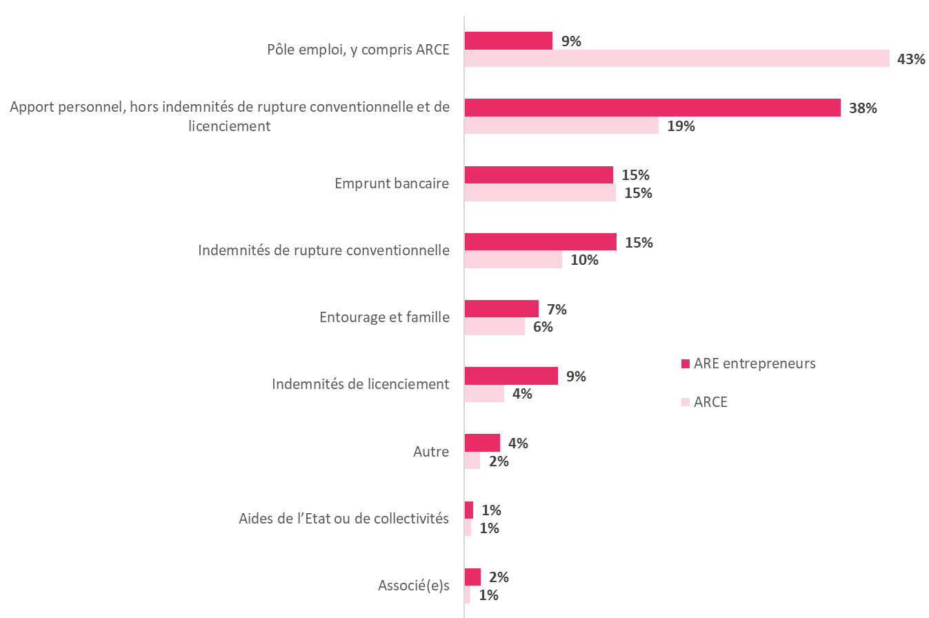
 | Quelle a été la principale source de financement de votre projet (hors dépenses courantes pour vivre) ?

 |  | ARCE | ARE entrepreneurs
 | Associé(e)s | 1% | 2%
 | Aides de l’Etat ou de collectivités | 1% | 1%
 | Autre | 2% | 4%
 | Indemnités de licenciement | 4% | 9%
 | Entourage et famille | 6% | 7%
 | Indemnités de rupture conventionnelle | 10% | 15%
 | Emprunt bancaire | 15% | 15%
 | Apport personnel, hors indemnités de rupture conventionnelle et de licenciement | 19% | 38%
 | Pôle emploi, y compris ARCE | 43% | 9%

G13 Origine du projet
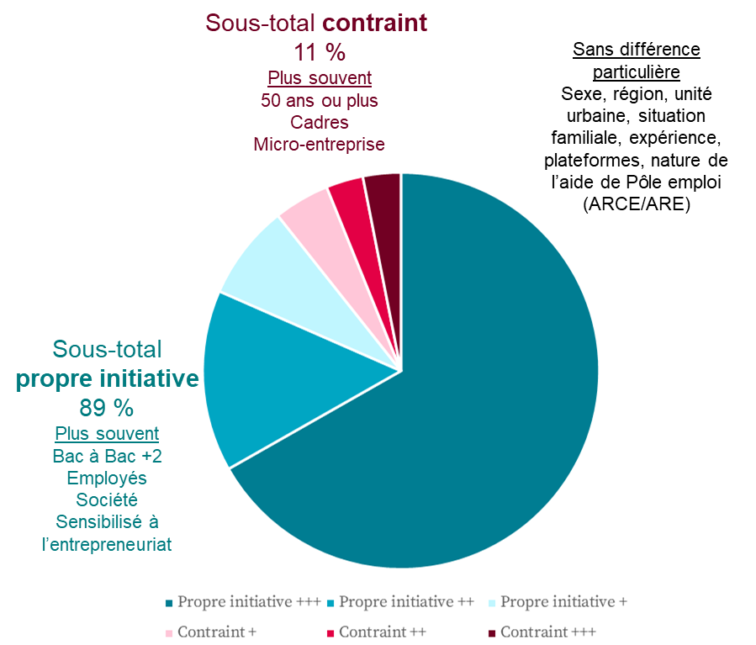
Titre | GRAPHIQUE 13 – ORIGINE DU PROJET
Source | Enquête allocataires entrepreneurs 2021, Unédic.
Champ | Ensemble des personnes interrogées, soit les allocataires entrepreneurs à l’ARE au 1er semestre 2021 et les entrepreneurs ayant perçu l’ARCE au 1er semestre 2021.
Unité | Pourcentage
Note | les catégories sont indiquées lorsque les pourcentages de répartition de la population dans la catégorie s’écartent d’au moins 5 points de ceux de la population opposée.

 |  | De quelle affirmation vous sentez-vous le plus proche ? Votre projet de création/reprise d'entreprise s'est fait de votre propre initiative. Votre projet de création/reprise d'entreprise a été contraint.

 |  |  |  |  | Détail par dispositif
 |  |  |  | Ensemble ARE entrepreneurs + ARCE | ARE entrepreneurs | ARCE
 |  | De quelle affirmation vous sentez-vous le plus proche, les points intermédiaires ci-dessous vous permettent de nuancer votre réponse | Propre initiative +++ | 67% | 67% | 65%
 |  |  | Propre initiative ++ | 15% | 15% | 15%
 |  |  | Propre initiative + | 8% | 8% | 8%
 |  |  | Contraint + | 5% | 4% | 5%
 |  |  | Contraint ++ | 3% | 3% | 3%
 |  |  | Contraint +++ | 3% | 3% | 3%
 |  | De quelle affirmation vous sentez-vous le plus proche, les points intermédiaires ci-dessous vous permettent de nuancer votre réponse | Sous-total propre initiative | 89% | 90% | 88%
 |  |  | Sous-total contraint | 11% | 10% | 12%

G14 Les raisons d'entreprendre
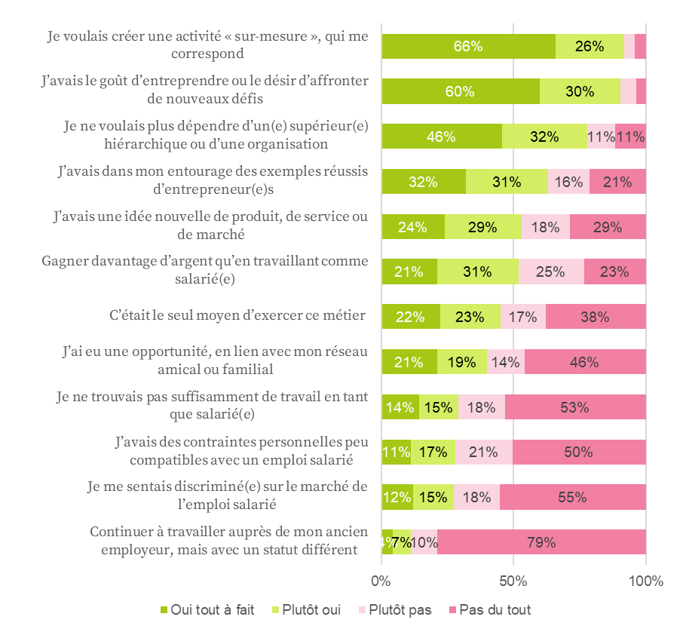
Titre | GRAPHIQUE 14 – LES RAISONS D’ENTREPRENDRE
Source | Enquête allocataires entrepreneurs 2021, Unédic.
Champ | Ensemble des personnes interrogées, soit les allocataires entrepreneurs à l’ARE au 1er semestre 2021 et les entrepreneurs ayant perçu l’ARCE au 1er semestre 2021.
Unité | Pourcentage

 |  | Chacune des raisons suivantes correspondait-elle tout à fait, plutôt, plutôt pas, ou pas du tout à votre situation lorsque vous avez souhaité entreprendre…

 |  |  | Pas du tout | Plutôt pas | Plutôt oui | Oui tout à fait | total oui
 |  | Continuer à travailler auprès de mon ancien employeur, mais avec un statut différent | 79% | 10% | 7% | 4% | 11%
 |  | Je me sentais discriminé(e) sur le marché de l’emploi salarié | 55% | 18% | 15% | 12% | 27%
 |  | J’avais des contraintes personnelles peu compatibles avec un emploi salarié | 50% | 21% | 17% | 11% | 28%
 |  | Je ne trouvais pas suffisamment de travail en tant que salarié(e) | 53% | 18% | 15% | 14% | 29%
 |  | J’ai eu une opportunité, en lien avec mon réseau amical ou familial | 46% | 14% | 19% | 21% | 40%
 |  | C’était le seul moyen d’exercer ce métier | 38% | 17% | 23% | 22% | 45%
 |  | Gagner davantage d’argent qu’en travaillant comme salarié(e) | 23% | 25% | 31% | 21% | 52%
 |  | J’avais une idée nouvelle de produit, de service ou de marché | 29% | 18% | 29% | 24% | 53%
 |  | J’avais dans mon entourage des exemples réussis d’entrepreneur(e)s | 21% | 16% | 31% | 32% | 63%
 |  | Je ne voulais plus dépendre d’un(e) supérieur(e) hiérarchique ou d’une organisation | 11% | 11% | 32% | 46% | 78%
 |  | J’avais le goût d’entreprendre ou le désir d’affronter de nouveaux défis | 3% | 6% | 30% | 60% | 90%
 |  | Je voulais créer une activité « sur-mesure », qui me correspond | 4% | 4% | 26% | 66% | 92%

G17 Indemnisation totale
Titre | GRAPHIQUE 17 – INDEMNISATION BRUTE TOTALE À LA FIN DU DROIT CHOMAGE
Source | FNA, Calculs Unédic.
Champ | Sortants de droits au titre de l’ARE, hors intermittents du spectacle, dans l’ensemble, au cours desquels il y a eu versement de l’ARCE ou au cours desquels l’allocataire s’est déclaré créateur ou repreneur d’entreprise (ARE entrepreneurs).
Unité | Euros

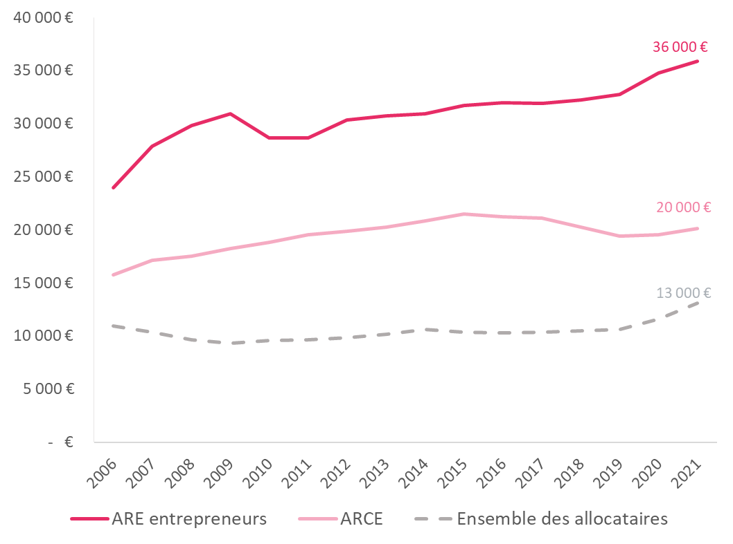
 | annee | ARE entrepreneurs | ARCE | Ensemble des allocataires
 | 1979 |  |  | 3242
 | 1980 |  |  | 2579
 | 1981 |  |  | 7314
 | 1982 |  |  | 7117
 | 1983 |  |  | 6834
 | 1984 |  |  | 3515
 | 1985 |  |  | 3108
 | 1986 |  |  | 1710
 | 1987 |  |  | 3329
 | 1988 |  |  | 4636
 | 1989 |  |  | 5597
 | 1990 |  |  | 5619
 | 1991 |  |  | 2374
 | 1992 |  |  | 3381
 | 1993 |  |  | 5590
 | 1994 |  |  | 6492
 | 1995 |  |  | 6303
 | 1996 |  |  | 6457
 | 1997 |  |  | 5945
 | 1998 |  |  | 6032
 | 1999 |  |  | 6114
 | 2000 |  |  | 6149
 | 2001 |  |  | 6227
 | 2002 |  |  | 6760
 | 2003 |  |  | 8390
 | 2004 | 36818 |  | 9707
 | 2005 | 24365 |  | 11246
 | 2006 | 23945 | 15787 | 10962
 | 2007 | 27901 | 17139 | 10355
 | 2008 | 29792 | 17547 | 9655
 | 2009 | 30930 | 18221 | 9328
 | 2010 | 28669 | 18802 | 9596
 | 2011 | 28658 | 19508 | 9668
 | 2012 | 30378 | 19894 | 9826
 | 2013 | 30763 | 20225 | 10173
 | 2014 | 30951 | 20844 | 10631
 | 2015 | 31724 | 21466 | 10350
 | 2016 | 31944 | 21238 | 10273
 | 2017 | 31919 | 21075 | 10354
 | 2018 | 32209 | 20247 | 10515
 | 2019 | 32726 | 19424 | 10643
 | 2020 | 34759 | 19562 | 11569
 | 2021 | 35863 | 20109 | 13065

G18 Raisons du choix
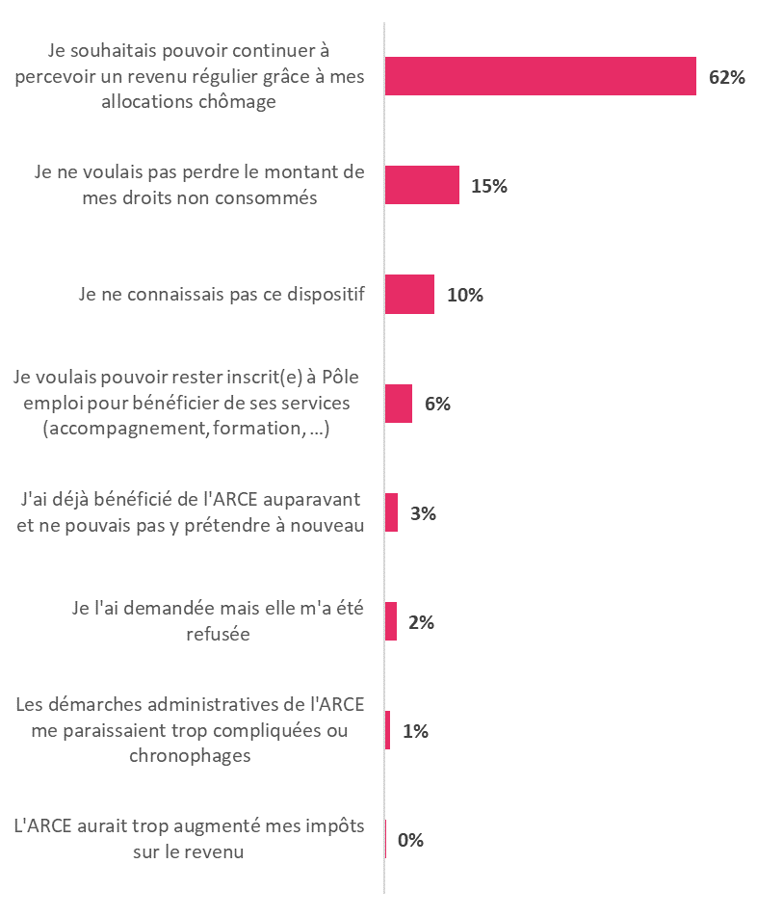
Titre | GRAPHIQUE 18 – LES RAISONS DECLARÉES DU CHOIX OU DU REJET DE L’ARCE
Source | enquête allocataires entrepreneurs 2021, Unédic.
Champ | ensemble des personnes interrogées ayant créé ou repris une entreprise, soit les allocataires ARE entrepreneurs au 1er semestre 2021 et les entrepreneurs ayant perçu l’ARCE au 1er semestre 2021.
Unité | Pourcentage

 |  | Pour quelle raison principale avez-vous demandé à bénéficier de l'ARCE ?
 |  | Je ne connaissais pas la possibilité de rester inscrit et de continuer à percevoir l'ARE alors que j'entreprenais | 4%
 |  | Rester en ARE aurait impliqué davantage de contraintes vis-à-vis de Pôle emploi | 5%
 |  | J'anticipais que mes revenus seraient trop élevés pour me permettre de continuer à percevoir l'ARE | 11%
 |  | Je préférais disposer d'un revenu certain (l'ARCE), plutôt que d'un revenu dépendant de ma situation au mois le mois (l'ARE) | 21%
 |  | J'avais besoin d'un capital de départ pour la création/reprise de mon entreprise | 59%

 |  | Pour quelle raison principale n'avez-vous pas choisi de bénéficier de l'ARCE ?
 |  | L'ARCE aurait trop augmenté mes impôts sur le revenu | 0%
 |  | Les démarches administratives de l'ARCE me paraissaient trop compliquées ou chronophages | 1%
 |  | Je l'ai demandée mais elle m'a été refusée | 2%
 |  | J'ai déjà bénéficié de l'ARCE auparavant et ne pouvais pas y prétendre à nouveau | 3%
 |  | Je voulais pouvoir rester inscrit(e) à Pôle emploi pour bénéficier de ses services (accompagnement, formation, …) | 6%
 |  | Je ne connaissais pas ce dispositif | 10%
 |  | Je ne voulais pas perdre le montant de mes droits non consommés | 15%
 |  | Je souhaitais pouvoir continuer à percevoir un revenu régulier grâce à mes allocations chômage | 62%

G19 Source de revenu
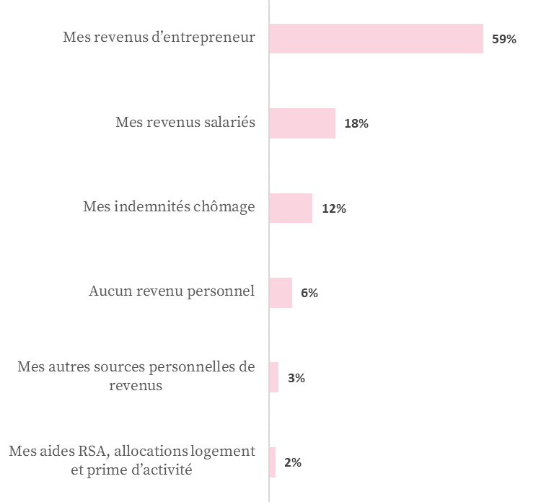
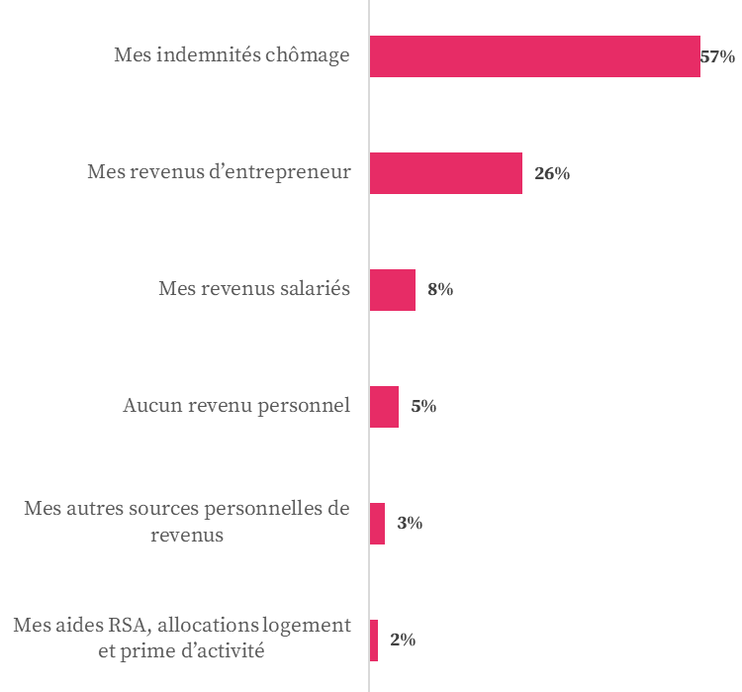
Titre | GRAPHIQUE 19 – PRINCIPALE SOURCE DE REVENU PERSONNEL SUR LES 3 DERNIERS MOIS
Source | enquête allocataires entrepreneurs 2021, Unédic.
Champ | ensemble des personnes interrogées ayant créé ou repris une entreprise, soit les allocataires ARE entrepreneurs au 1er semestre 2021 et les entrepreneurs ayant perçu l’ARCE au 1er semestre 2021.
Unité | Pourcentage

 | Quelles sont vos principales sources de revenus personnels sur les trois derniers mois ?

 |  |  | Ensemble ARE entrepreneurs + ARCE | ARCE | ARE entrepreneurs
 | Mes revenus d’entrepreneurs |  | 32% | 59% | 26%
 | Mes revenus salariés |  | 10% | 18% | 8%
 | Mes indemnités chômage |  | 49% | 12% | 57%
 | Aucun revenu personnel |  | 5% | 6% | 5%
 | Mes aides RSA, allocations logement et prime d’activité |  | 2% | 2% | 2%
 | Mes autres sources personnelles de revenus |  | 3% | 3% | 3%

 |  | ARCE |  | ARE entrepreneurs

G20 Revenus trimestriels
Titre | GRAPHIQUE 20 - REVENUS NETS CUMULÉS ESTIMÉS PAR LES BÉNÉFICIAIRES SUR LES 3 DERNIERS MOIS
Source | enquête allocataires entrepreneurs 2021, Unédic.
Champ | ensemble des personnes interrogées ayant créé ou repris une entreprise, soit les allocataires ARE entrepreneurs au 1er semestre 2021 et les entrepreneurs ayant perçu l’ARCE au 1er semestre 2021.
Unité | Pourcentage

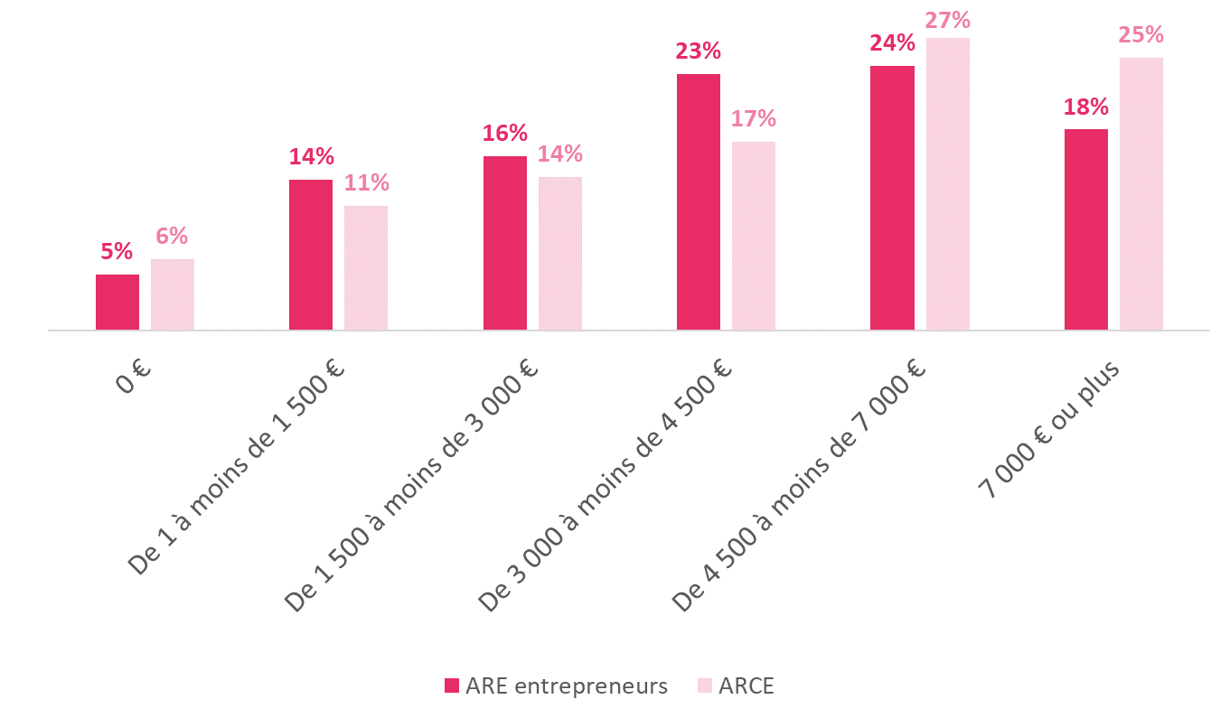
 | Au total, à quel montant estimez-vous votre niveau de revenus personnels au cours des 3 derniers mois (montant net cumulé) ?
 |  | 2 | 1 |  | 2 | 1
 |  | ARE entrepreneurs | ARCE | Ensemble
<1 | 0 € | 5% | 6% | 5%
<1500 | De 1 à moins de 1 500 € | 14% | 11% | 13%
<3000 | De 1 500 à moins de 3 000 € | 16% | 14% | 15%
<4500 | De 3 000 à moins de 4 500 € | 23% | 17% | 22%
<7000 | De 4 500 à moins de 7 000 € | 24% | 27% | 24%
>=7000 | 7 000 € ou plus | 18% | 25% | 19%
 | Ensemble | 100% | 100% | 100%

G21 Activité pérenne
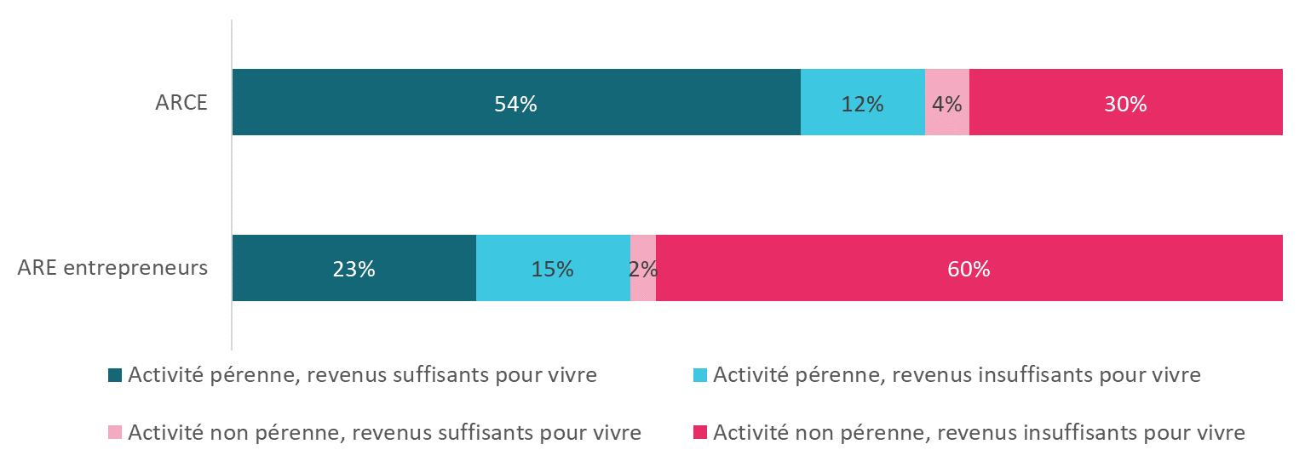
Titre | GRAPHIQUE 21 - LA STABILITÉ FINANCIÈRE DU PROJET ENTREPRENEURIAL
Source | enquête allocataires entrepreneurs 2021, Unédic.
Champ | ensemble des personnes interrogées ayant créé ou repris une entreprise, soit les allocataires ARE entrepreneurs au 1er semestre 2021 et les entrepreneurs ayant perçu l’ARCE au 1er semestre 2021.
Unité | Pourcentage

 |  | Diriez-vous que sur les trois derniers mois les revenus dégagés par votre projet sont à un niveau suffisant pour rendre l'activité pérenne ?
 |  | Diriez-vous que sur les trois derniers mois les seuls revenus dégagés par votre projet (chiffre d'affaires, salaire ou dividendes) sont à ce stade suffisants pour subvenir à vos besoins ? |  | 2 | 1 | 2 | 1

 |  |  | ARE entrepreneurs | ARCE | Ensemble
 |  | Activité pérenne, revenus suffisants pour vivre | 23% | 54% | 29%
 |  | Activité pérenne, revenus insuffisants pour vivre | 15% | 12% | 14%
 |  | Activité non pérenne, revenus suffisants pour vivre | 2% | 4% | 3%
 |  | Activité non pérenne, revenus insuffisants pour vivre | 60% | 30% | 55%
 |  | Ensemble | 100% | 100% | 100%

